상품제안서
데코 차량용 공기청정기 PM700 헤파 필터 | 상품코드: F32634

 |  |  |  |  |  |  | 02-412-0044 | www.easy1.co.kr
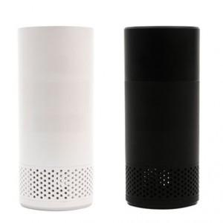

【상세/제작정보】

【인쇄/포장옵션】 | 레이저, 풀칼라, 컬러필름인쇄 / 포장불가능

【공급단가】 | 수량 | 50~ | 100~ | 500~ | 1,000~ | 2,000~
*VAT별도 | 단가 | 20,900원 | 20,200원 | 19,000원 | 18,600원 | 18,200원

【상품 URL】 | https://dev.easy1.co.kr:443/src/goods_detail.php?gdno=32634

